제어기 변수시험
제어기 변수 시험 >> 입력전압과 입력전류 가상으로 생성하여 제어변수 동작 확인
DAC 이용하여 출력하고, EasyDSP 이용하여 어떤 변수 확인 할 지 제어
기존 NPC로 진행

 | Vab, Vbc, Vca(선간전압) | Vas, Vbs, Vcs (상전압)
 | 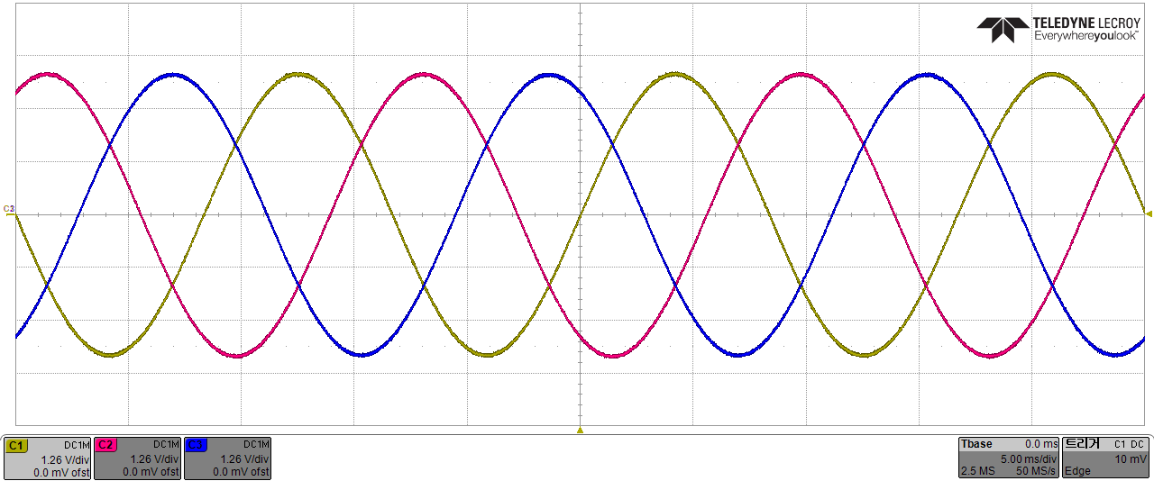 이미지 | 이미지

 | Ia, Ib, Ic(상 전류) | pll_theta, Vas (Pll과 A 상전압)
 | 이미지 | 이미지

 | Vd, Vq, Valpha, Vbeta (입력전압 DQ 변환) | ma, mb, mc (전압 지령)
 | 이미지 | 이미지

 | Duty_alpha, Duty_beta, Duty_d, Duty_q (PWM출력 위한 DQ 역변환) | ma, mb, mc (전압지령)
 | 이미지 | 이미지

 | PWM 출력 (TTL level)
 | 이미지

ADC 스케일링 시험
DSP가 ADC를 입력받아서 실제값으로 변환하는게 제대로 이뤄지는지 확인 하기 위한 시험.
측정 및 기록, ADC에 들어갈 전압은 함수 발생기로 간단하게 전달 할 수 있도록 조치
23NPC기준으로 진행
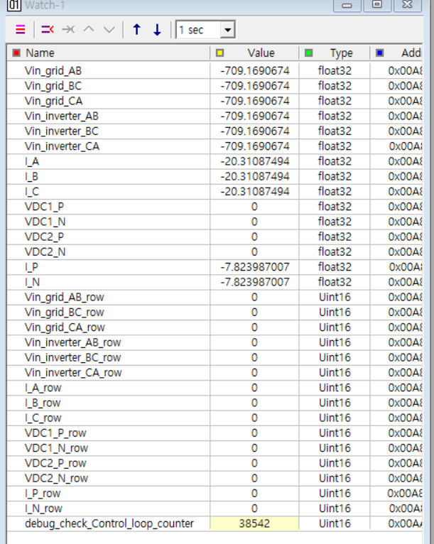
 | 함수발생기 |  |  | 0 | 0.8 | 1.6 | 2.4 | 3.2
 | ADC |  |  | 0 | 992.96969697 | 1985.9393939 | 2978.9090909 | 3971.8787879
 | 입력 전압 | Grid AB | 계산치 | -709.1691 | -365.3295 | -21.4899 | 322.3497 | 666.1893 | ADC > 실제 Scale
 |  |  | 실측치 | -709.1690674 | -390.9432678 | 29.08709717 | 299.1807861 | 641.645752 | DSP에서 읽은 값
 |  |  | 오차율 | 100.00000175 | 107.01115131 | -135.35255116 | 92.812487613 | 96.315829693
 |  | Grid BC | 계산치 | -709.1691 | -365.3295 | -21.4899 | 322.3497 | 666.1893
 |  |  | 실측치 | -709.1690674 | -389.9044495 | 25.27807617 | 303.3360596 | 647.8786621 | 0.825 | 1024
 |  |  | 오차율 | 100.00000175 | 106.72680022 | -117.6278292 | 94.101545227 | 97.251436148
 |  | Grid CA | 계산치 | -709.1691 | -365.3295 | -21.4899 | 322.3497 | 666.1893
 |  |  | 실측치 | -709.1690674 | -388.1730652 | 20.43023682 | 304.7211914 | 647.1861572 | ADC * 0.346274 - 709.169055;
 |  |  | 오차율 | 100.00000175 | 106.25287615 | -95.069118041 | 94.531243704 | 97.14748598
 |  | Inverter AB | 계산치 | -709.1691 | -365.3295 | -21.4899 | 322.3497 | 666.1893 | 4000 | 675.926945
 |  |  | 실측치 | -709.1690674 | -388.5193481 | 21.81530762 | 304.3748779 | 651.3414307
 |  |  | 오차율 | 100.00000175 | 106.34766262 | -101.51434237 | 94.423809607 | 97.771223632
 |  | Inverter BC | 계산치 | -709.1691 | -365.3295 | -21.4899 | 322.3497 | 666.1893
 |  |  | 실측치 | -709.1690674 | -388.8656311 | 22.50787354 | 305.7600098 | 648.5712891
 |  |  | 오차율 | 100.00000175 | 106.44244911 | -104.73709655 | 94.853508115 | 97.355404645
 |  | Inverter CA | 계산치 | -709.1691 | -365.3295 | -21.4899 | 322.3497 | 666.1893
 |  |  | 실측치 | -709.1690674 | -387.8268127 | 20.77648926 | 305.7600098 | 650.6489258
 |  |  | 오차율 | 100.00000175 | 106.158098 | -96.680353112 | 94.853508115 | 97.667273463
 | 입력 전류 | I_A | 계산치 | -20.3109 | -10.6324 | -0.9539 | 8.7246 | 18.4030 | I_A_row * 0.009747 - 20.310874
 |  |  | 실측치 | -20.3109 | -11.4509 | 0.0798 | 7.7605 | 17.3808 | 0.009747 | -20.310874
 |  |  | 오차율 | 100.00000463 | 107.69772772 | -8.3706196401 | 88.949963211 | 94.445190948
 |  | I_B | 계산치 | -20.3109 | -10.6324 | -0.9539 | 8.7246 | 18.4030
 |  |  | 실측치 | -20.3109 | -11.3534 | 0.3918 | 8.1016 | 17.7999
 |  |  | 오차율 | 100.00000463 | 106.78099871 | -41.067702781 | 92.860129905 | 96.722646471
 |  | I_C | 계산치 | -20.3109 | -10.6324 | -0.9539 | 8.7246 | 18.4030
 |  |  | 실측치 | -20.3109 | -11.3631 | 0.2845 | 8.1991 | 17.9364
 |  |  | 오차율 | 100.00000463 | 106.87267605 | -29.828030465 | 93.977314132 | 97.464151325
 | 출력 전압 | Grid P | 계산치 | 0.0000 | 206.0611 | 412.1221 | 618.1832 | 824.2443 | VDC1_P_row * 0.20752
 |  |  | 실측치 | 0.0000 | 191.9560 | 398.6459 | 605.7509 | 812.6483 | 0.20752
 |  |  | 오차율 | 100 | 93.154904169 | 96.730037743 | 97.988887477 | 98.59313909
 |  | Grid N | 계산치 | 0.0000 | 206.0611 | 412.1221 | 618.1832 | 824.2443
 |  |  | 실측치 | 0.0000 | 191.9560 | 399.0609 | 606.7885 | 812.0258
 |  |  | 오차율 | 100 | 93.154904169 | 96.830745532 | 98.156733768 | 98.517608254
 |  | Inverter P | 계산치 | 0.0000 | 206.0611 | 412.1221 | 618.1832 | 824.2443
 |  |  | 실측치 | 0.0000 | 191.9560 | 399.0609 | 605.5433 | 813.8934
 |  |  | 오차율 | 100 | 93.154904169 | 96.830745532 | 97.955318222 | 98.744200762
 |  | Inverter N | 계산치 | 0.0000 | 206.0611 | 412.1221 | 618.1832 | 824.2443
 |  |  | 실측치 | 0.0000 | 190.9184 | 396.7782 | 602.4305 | 808.2903
 |  |  | 오차율 | 100 | 92.651365246 | 96.276852751 | 97.451779315 | 98.064415838
 | 출력 전류 | I_P | 계산치 | -7.8240 | -3.9812 | -0.1384 | 3.7044 | 7.5472 | I_P_row * 0.00387 - 7.823987
 |  |  | 실측치 | -7.8240 | -4.2558 | 0.3572 | 3.5267 | 7.3348 | 0.00387 | -7.823987
 |  |  | 오차율 | 100.00000009 | 106.89875162 | -258.08454091 | 95.203846864 | 97.185953282
 |  | I_N | 계산치 | -7.8240 | -3.9812 | -0.1384 | 3.7044 | 7.5472
 |  |  | 실측치 | -7.8240 | -4.2481 | -0.3820 | 3.5151 | 7.3232
 |  |  | 오차율 | 100.00000009 | 106.70433707 | 275.99191905 | 94.890434203 | 97.032120645

